Worksheet
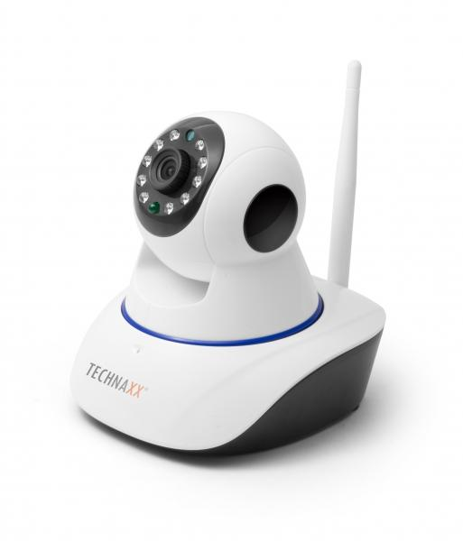
Technaxx IP-Überwachungskamera HD 720P TX-23+

Artikelnummer | 4569 |  | VE | 20
EAN | 4260358122380 |  | Stück pro Palette | Keine Angabe
Zollnummer | 85258900 |  | Lagen Pro Palette | Keine Angabe

Abmessungen - Artikel
Länge(cm) | Breite(cm) | Höhe(cm) | Gewicht(g)
11.5 | 13 | 13.5 | 280

Abmessungen - Artikelverpackung
Länge(cm) | Breite(cm) | Höhe(cm) | Leergewicht(g) | Gewicht(g) Artikel+Verpackung
18.5 | 16.5 | 13.5 | 125 | 670

Abmessungen - VE Karton (Masterkarton)
Länge(cm) | Breite(cm) | Höhe(cm) | Gewicht(g)
69 | 39 | 35 | 15000

Verpackung - Bestandteile
Rest Zubehör (g) | Papier/Pappe (g) | Styropor (g) | Kunstst. Hohlkörper(g) | Kunstst. Folien(g) | Materialverbunde (g)
147 | 76 | 0 | 0 | 48 | 0

Weiterführende Informationen
Technaxx Reseller Portal

